Defect Report
QA |  |  |  |  |  |  |  |  |  | DEV
ID Lỗi | Chi tiết lỗi | Các bước thực hiện | Độ ưu tiên | Mức độ nghiêm trọng | Phiên bản | Mã Test Case | Ngày báo cáo lỗi | Ảnh chụp màn hình | Người báo cáo | Hướng xử lý | Trạng thái | Người sửa lỗi | Ngày sửa lỗi
DF_BOOK_1 | Form điền số điện thoại cho phép điền dư số | 1. Mở địa chỉ web | Ưu tiên 3 | Trung bình | 1 | TC_BOOK_TAOTAIKHOAN_03 | 2020-02-12 | 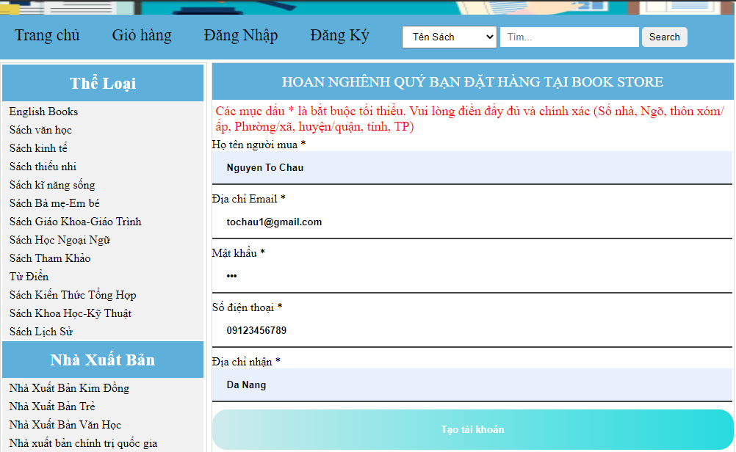 | Nguyễn Tô Châu | Chỉnh lại form bằng thuộc tính maxlength | Đã sửa lỗi | Nguyễn Tô Châu | 2020-02-12
 |  | 2. Chọn tab Đăng ký trên trang web
 |  | 3. Nhập họ tên người dùng
 |  | 4. Nhập địa chỉ email
 |  | 5. Nhập mật khẩu
 |  | 6. Nhập số điện thoại người dùng
 |  | 7. Nhập địa chỉ nhận
 |  | 8. Bấm nút tạo tài khoản

